Sheet1
 |  | 注意：
 |  | *1. 此配件表仅针对 V4.0版本 灯哥开源四足机器人结构
 |  | *2. 有安装问题，可以QQ群上提问、QQ群上找灯哥或者在四足机器人论坛上提问
 |  | *3. 论坛地址：www.leggedrobot.cn
 |  | *4. QQ群号：1071643412
配件表！！！！！！！！！！！！！！！！！！！！！！！！！！！！！！！！！！！！！！！！！！！！！！！！！！！！！！！！！！！！！！！！！！！！！！！！！！！！！！！！！！！！！！！！！！！！！！
4.0版本菠萝狗，安装视频教程：
1. 先看《灯哥0基础DIY四足机器人指南（3）--手把手教你组装一只机器狗》：https://www.bilibili.com/video/BV1Sk4y1d7RH/ 了解大概机械结构
2. 再看《灯哥开源四足机器人调参教程(2)--带轴承腿部的安装》：https://www.bilibili.com/video/BV1kf4y127yh/ 按照里面的方法，安装新带轴承的腿部

螺丝螺母轴承 |  |  | 数量 | 备注（提供部分购买链接）
螺丝 :M2x10（可用M2x5以上的代替) |  |  | >64个
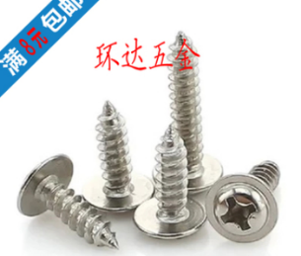

大腿螺丝：M3x20（可用M3x18或者长度大于20的代替） |  |  | >4个

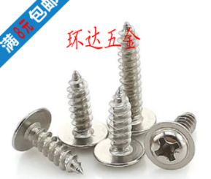
小腿舵片螺丝 | M2x15细牙(可用M2x10细牙代替) |  | >4个 | 一定要细牙，不然防松螺母可能上不去

M2防松螺母（接小腿舵片螺丝上） |  |  | >4个

小腿与球头链接螺丝 m2x15 |  |  | >4个

m3x10 用于连接主控、pca9685和lm2596（长度可小范围浮动） |  |  | >8个

球头与连杆
2mm常规球头 |  |  | >8个 | fu至这段话¢1qHr1r5ZEgm¢打开宝或掂击鏈→接https://m.tb.cn/h.VlMibVe?sm=385b78 至瀏lan嘂..【M2不锈钢拉杆 球头扣夹头丝杆 双头牙连杆 两头螺纹舵机拉杆螺杆】

M2xL25 双头螺纹拉杆 |  |  | >4个 | fu至这段话¢1qHr1r5ZEgm¢打开宝或掂击鏈→接https://m.tb.cn/h.VlMibVe?sm=385b78 至瀏lan嘂..【M2不锈钢拉杆 球头扣夹头丝杆 双头牙连杆 两头螺纹舵机拉杆螺杆】

6704ZZ 轴承 |  |  | 4个

电控
Mg90S及其配套螺丝、舵盘、舵片 |  |  | 8 | 付致这段话₤jPMt1rhMd24₤打开淘宝或點击鏈→接https://m.tb.cn/h.VPAg2FZ?sm=213269 至瀏lan嘂..【MG90S 9g尺寸金属齿14g写字机器人舵机 SG90升级版航车模机器人臂】

杜邦线（公公、公母、母母） |  |  | 若干
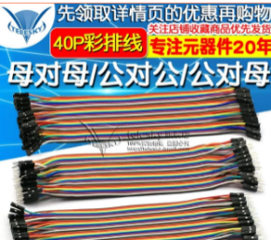

Pyboard |  |  | 1 | fu致这行话€j8Oi1r505Xx€打开氵匋宝或点几鏈→接https://m.tb.cn/h.VPCo9IY?sm=dd32d2 至瀏..覽..噐【Python物联网开发板 PYBoard STM32F405 开发板】

pca9685舵机扩展版 |  |  | 1 | fu置这行话€roAG1rhVsGB€打开氵匋宝或點击链街https://m.tb.cn/h.VPzAUON?sm=bd1e7e 至瀏lan嘂..【16路PWM Servo 舵机驱动板机器人控制器IIC接口驱动器模块PCA9685】

Lm4005可调压电源模块 |  |  | 1 | 复制这行话¢YO3w1rhn6Da¢打開淘宝或點击鏈→接https://m.tb.cn/h.VO39Y8L?sm=c4ce2e 至瀏..覽..噐【4005 5A DC-DC可调降压电源模块 大功率 大电流 远超LM2596】

2S 800mah 电池 |  |  | 1 | 緮置这行话$Pdfk1rhVmg8$转移至宝或点几链街https://m.tb.cn/h.Vlpqg8w?sm=b274d4 至瀏..覽..噐【双天 锂电池 ECO系列 2S/3S 300/400/520/550/800mah F3P航模电池】

船型开关kcd1-101 |  |  | 1

其他（根据情况自行选择）
B3充电器（充电用） |  |  | 1 | 付致这段话₳CrTG1rhVLoI₳打開氵匋宝或点几鏈→接https://m.tb.cn/h.VlpJgia?sm=51ef1f 至瀏..覽..噐【航模锂电池7.4V 11.1V 2S 3S 简易B3平衡充电器航模充电器正品】

红外线遥控器 |  |  | 1

